상품제안서
1218-C. 리본티타늄수저 5벌 | 상품코드: F27746

 |  |  |  |  |  |  | 02-412-0044 | www.easy1.co.kr
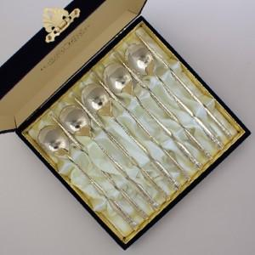

【상세/제작정보】

【인쇄/포장옵션】 | 레이저 / 포장지포장

【공급단가】 | 수량 | 12~ | 20~ | 30~ | 50~ | 100~
*VAT별도 | 단가 | 57,600원 | 56,640원 | 55,200원 | 54,240원 | 52,800원

【상품 URL】 | https://dev.easy1.co.kr:443/src/goods_detail.php?gdno=27746

